상품제안서
다올 방짜유기 1인 3P 양식기(보자기포장) | 상품코드: S45387

 |  |  |  |  |  |  | 02-713-8555 | www.synergygift.co.kr
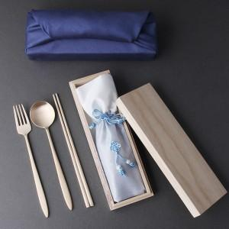

【상세/제작정보】 | <p><span style="font-size: 14pt;">※ 기본 스푼, 포크, 젓가락 6면 레이저인쇄 됩니다.</span></p><p>&nbsp;</p><p><span style="font-size: 14pt;">※ 200개 미만 진행시 '200개 미만 케이스 실크1도' 선택 / 200개 이상 진행시 실크 선택</span></p>

【인쇄/포장옵션】 | 실크, 레이저, 200개 미만 케이스 실크1도 / 홑보자기 포장

【공급단가】 | 수량 | 20~ | 50~ | 100~ | 300~ | 500~
*VAT별도 | 단가 | 35,100원 | 33,210원 | 31,590원 | 30,780원 | 30,240원

【상품 URL】 | https://www.synergygift.co.kr:443/src/goods_detail.php?gdno=45387

